Sheet1
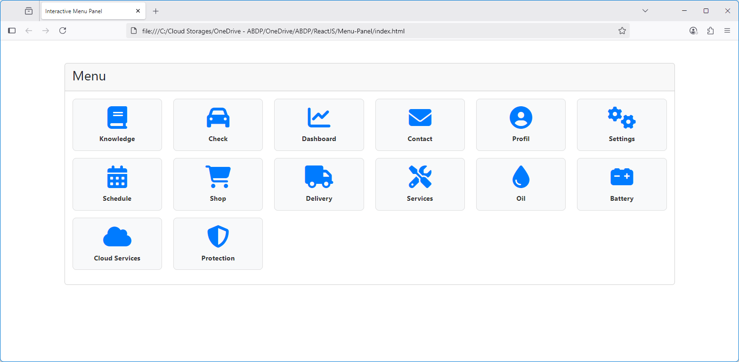
Ketika diklik akan menuju/membuka URL.

